Sheet1
耐震診断問診表

 | 問診１ | 建てたのはいつ頃ですか？
 | 評点 | 項 目 |  | 評点
 |  | 建てたのは1981年6月以降 |  | 1
 |  | 建てたのは1981年5月以前 |  | 0
 |  | よくわからない |  | 0
 | 説明 | 1981年6月に建築基準法が改正され、耐震基準が強化されました。1995年阪神淡路大震災において、1981年以降建てられた建物の被害が少なかったことが報告されています。

 | 問診２ | いままでに大きな災害に見舞われたことはありますか？
 | 評点 | 項 目 |  | 評点
 |  | 大きな災害に見舞われたことがない |  | 1
 |  | 床下浸水・床上浸水・火災・車の突入事故・大地震・崖上隣地の崩落などの災害に遭遇した |  | 0
 |  | よく分からない |  | 0
 | 説明 | ご自宅が長い風雪のなかで、床下浸水・床上浸水・火災・車の突入事故・大地震・崖上隣地の崩落などの災害に遭遇し、わずかな修復だけで耐えてきたとしたならば、外見では分からないダメージを蓄積している可能性があります。この場合専門家による詳しい調査が必要です。


 | 問診３ | 増築について
 | 評点 | 項 目 |  | 評点
 |  | 増築していない。または、建築確認など必要な手続きをして増築を行った |  | 1
 |  | 必要な手続きを省略して増築し、または増築を2回以上繰り返している。増築時、壁や柱を一部撤去するなどした |  | 0
 |  | よく分からない |  | 0
 | 説明 | 一般的に新築してから15年以上経過すれば増築を行う事例が多いのが事実ですが、 その増築時、既存部の適切な補修・改修、増築部との接合をきちんと行っているかどうかがポイントです。

 | 問診４ | 傷み具合や補修・改修について
 | 評点 | 項 目 |  | 評点
 |  | 傷んだところは無い。または、傷んだところはその都度補修している。健全であると思う。 |  | 1
 |  | 老朽化している。腐ったり白蟻の被害など不都合が発生している。 |  | 0
 |  | よく分からない |  | 0
 | 説明 | お住いになっている経験から、建物全体を見渡して判断して下さい。屋根の棟・軒先が波打っている、柱や床が傾いている、建具の建付けが悪くなったら老朽化と判断します。また、土台をドライバー等の器具で突いてみて「ガサガサ」となっていれば腐ったり白蟻の被害にあっています。とくに建物の北側と風呂場廻りは念入りに調べましょう。白蟻は、梅雨時に羽蟻が集団で飛び立ったかどうかも判断材料になります。

 | 問診５ | 建物の平面はどのような形ですか?（1階の平面形状に着目します）
 | 評点 | 項 目 |  | 評点
 |  | どちらかというと長方形に近い平面 |  | 1
 |  | どちらかというとLの字・Tの字など複雑な平面 |  | 0
 |  | よく分からない |  | 0
 | 説明 | 整形な建物は欠点が少なく、地震に対して建物が強い形であることはよく知られています。反対に不整形な建物は地震に比較的弱い形です。そこでまず、ご自宅の1階平面形が大まかに見て、長方形もしくは長方形と見なせるか、L字型・コの字型等複雑な平面になっているかのか選びとって下さい。現実の建物は凸凹が多く判断に迷うところですが ア）約91cm（3尺）以下の凸凹は無視しましょう。 イ）出窓・突出したバルコニー・柱付物干しバルコニーなどは無視します。

 | 問診６ | 大きな吹き抜けがありますか？（1辺の長さが4.0m以上かどうかに着目します）
 | 評点 | 項 目 |  | 評点
 |  | 一辺が4m以上の大きな吹抜はない |  | 1
 |  | 一辺が4m以上の大きな吹抜がある |  | 0
 |  | よく分からない |  | 0
 | 説明 | 外見は形の整っている建物でも大きな吹抜があると、地震時に建物をゆがめる恐れがあります。ここでいう大きな吹抜とは一辺が4m（2間）をこえる吹抜をいいます。 これより小さな吹抜はないものと扱います。

 | 問診７ | 1階と2階の壁面が一致しますか？
 | 評点 | 項 目 |  | 評点
 |  | 2階外壁の直下に1階の内壁または外壁があるまたは、平屋建である |  | 1
 |  | 2階外壁の直下に1階の内壁または外壁がない |  | 0
 |  | よく分からない |  | 0
 | 説明 | 2階の壁面と1階の壁面が一致していれば、2階の地震力はスムーズに1階壁に流れます。2階壁面の直下に1階壁面がなければ、床を介して2階の地震力が1階壁に流れることとなり、床面に大きな負荷がかかります。大地震時には床から壊れる恐れがあります。枠組壁工法の木造（ツーバイフォー工法）は床の耐力が大きいため、2階壁面の直下に1階壁面がなくても、評点1とします。

 | 問診８ | 壁の配置はバランスがとれていますか？
 | 評点 | 項 目 |  | 評点
 |  | 1階外壁の東西南北どの面にも壁がある |  | 1
 |  | 1階外壁の東西南北各面の内、壁が全くない面がある |  | 0
 |  | よく分からない |  | 0
 | 説明 | 壁の配置が片寄っていると、同じ木造住宅の中でも壁の多い部分は揺れが小さく、壁の少ない部分は揺れが大きくなります。そして揺れの大きい部分から先に壊れて いきます。ここでいう壁とは約91cm（3尺）以上の幅を持つ壁です。せまい幅の壁は ここでは壁とみなしません。 |  |  | 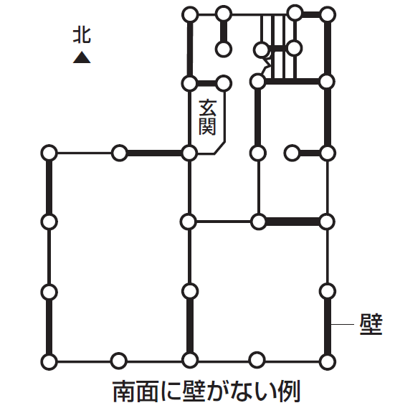

 | 問診９ | 屋根葺材と壁の多さは？
 | 評点 | 項 目 |  | 評点
 |  | 瓦など比較的重い屋根葺材であるが、1階に壁が多い。または、スレート・鉄板葺・銅板葺など比較的軽い屋根葺材である |  | 1
 |  | 和瓦・洋瓦など比較的重い屋根葺材で、1階に壁が少ない |  | 0
 |  | よく分からない |  | 0
 | 説明 | 瓦は優れた屋根葺材のひとつです。しかし、やや重いため採用する建物ではそれに 応じた耐力が必要です。耐力の大きさは概ね壁の多さに比例しますので、ご自宅は壁が多い方かどうか判断して下さい。

 | 問診１０ | どのような基礎ですか?
 | 評点 | 項 目 |  | 評点
 |  | 鉄筋コンクリートの布（ぬの）基礎またはベタ基礎・杭基礎 |  | 1
 |  | その他の基礎 |  | 0
 |  | よく分からない |  | 0
 | 説明 | 鉄筋コンクリートによる布基礎・ベタ基礎・杭基礎のような堅固な基礎は、その他の基礎と比べて同じ地盤に建っていても、また同じ地震に遭遇しても丈夫です。改めてご自宅の基礎の種別を見直して下さい。

 |  | 問診1～10の評点を合計します

 | 評点合計 |  | 判定・今後の対策
 |  | 10点 | ⇒ひとまず安心ですが、念のため専門家に診てもらいましょう
 |  | 8～9点 | ⇒専門家に診てもらいましょう
 |  | 7点以下 | ⇒心配ですので、早めに専門家に診てもらいましょう

